Лист1
 | Параметры | Значения
1 | Роль пользователя | Администратор Иная | удаляющая
2 | Роль пользователя | Администратор Иная | удаляемая
3 | Откуда открывается список ролей | Панель администрирования ролей Настройки проекта

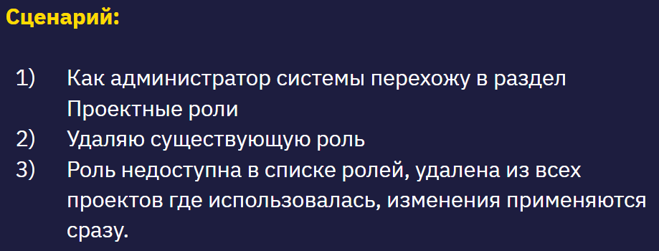
Тест-кейс №1
Название: Удаление иной роли ролью администратора
Предусловие: Наличие 2 ролей - иная роль и роль администратора
№ | Шаг | Тестовые данные | Ожидаемый результат
1 | Логин в системе | Роль - администратор | Успешный вход в систему под админом
2 | Перейти в раздел панель администрирования ролей |  | Открыта страница со списком ролей
3 | Удалить выбранную роль | Удаляемая роль - Иная | Роль удалена
4 | Перейти в раздел панель администрирования ролей |  | Удалённая роль отсутствует в списке
5 | Зайти в проекты где использовалась удалённая роль |  | Удалённая роль отсутствует в проектах

Тест-кейс №2
Название: Удаление иной роли, ролью без прав администратора
Предусловие: Наличие 2 ролей - иная роль и любая другая иная роль
№ | Шаг | Тестовые данные | Ожидаемый результат
1 | Логин в системе | Роль - иная | Успешный вход в систему под иной ролью
2 | Перейти в раздел проектные роли |  | Открыт раздел Проектные роли со списком ролей
3 | Удалить выбранную роль | Удаляемая роль - любая другая иная роль | Невозможно удалить выбранную другую иную роль
4 | Перейти в раздел панель администрирования ролей |  | Удаляемая роль не удалена из списка.
5 | Зайти в проекты где использовалась удаляемая роль |  | Роль остаётся в списке ролей и во всех проектах.

Тест-кейс №3
Название: Удаление иной ролью, роли администратора
Предусловие: Наличие 2 ролей - иная роль и роль администратора
№ | Шаг | Тестовые данные | Ожидаемый результат
1 | Логин в системе | Роль - иная | Успешный вход в систему под иной ролью
2 | Перейти в раздел проектные роли |  | Открыт раздел Проектные роли со списком ролей
3 | Удалить выбранную роль | Удаляемая роль - Администратора | Невозможно удалить выбранную иную роль
4 | Перейти в раздел панель администрирования ролей |  | Удаляемая роль не удалена из списка.
5 | Зайти в проекты где использовалась удаляемая роль |  | Роль остаётся во всех проектах.

Тест-кейс №4
Название: Удаление роли администратора ролью администратора
Предусловие: Наличие 1 роли - роль администратора
№ | Шаг | Тестовые данные | Ожидаемый результат
1 | Логин в системе | Роль - Администратор | Успешный вход в систему под ролью Администратора
2 | Перейти в раздел проектные роли |  | Открыт раздел Проектные роли со списком ролей
3 | Удалить выбранную роль | Удаляемая роль - Администратора | Невозможно удалить выбранную роль Администратора
4 | Перейти в раздел панель администрирования ролей |  | Удаляемая роль не удалена из списка.
5 | Зайти в проекты где использовалась удаляемая роль |  | Роль остаётся во всех проектах.

Тест-кейс №5
Название: Удаление роли администратора 1 ролью администратора 2
Предусловие: Наличие 2х ролей Администратора
№ | Шаг | Тестовые данные | Ожидаемый результат
1 | Логин в системе | Роль - Администратор 1 | Успешный вход в систему под ролью Администратора 1
2 | Перейти в раздел проектные роли |  | Открыт раздел Проектные роли со списком ролей
3 | Удалить роль Администратор 2 | Удаляемая роль - Администратора 2 | Роль Администратора 2 удалена из списка ролей.
4 | Перейти в раздел панель администрирования ролей |  | Удаляемая роль удалена из списка.
5 | Зайти в проекты где использовалась удаляемая роль |  | Роль отсутствует во всех проектах.

Тест-кейс №6
Название: Одновременное удаление администраторами ролей друг друга (Дуэль админов!)
Предусловие: Наличие 2х ролей Администратора
№ | Шаг | Тестовые данные | Ожидаемый результат
1 | Логин в системе | Роль - Администратор 1 | Успешный вход в систему под ролью Администратора 1
2 | Логин в системе | Роль - Администратор 2 | Успешный вход в систему под ролью Администратора 2
3 | Перейти в раздел проектные роли администратору 1 |  | Открыт раздел Проектные роли со списком ролей
4 | Перейти в раздел проектные роли администратору 2 |  | Открыт раздел Проектные роли со списком ролей
5 | Администратору 1 удалить роль Администратор 2 | Удаляемая роль - Администратора 2 | Роль Администратора 2 удалена из списка ролей.
6 | Администратору 2 удалить роль Администратор 1 | Удаляемая роль - Администратора 1 | Роль Администратора 1 не удалена из списка ролей.
7 | Перейти в раздел панель администрирования ролей |  | Удаляемая роль Администратор 2 удалена из списка.
8 | Зайти в проекты где использовалась удаляемая роль |  | Роль Администратор 2 отсутствует во всех проектах.

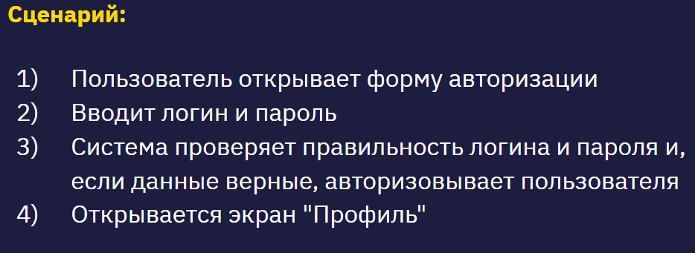
 |  |  |  | Use Case “Авторизация пользователя”
 | Параметры | Значения
 | Валидность логина и пароля | Валидное и невалидное
 | Существующий логин и соответствующий логину пароль | 1 Логин +, пароль + 2 Логин +, пароль - 3 Логин -, пароль -
 | Количество попыток ввода пароля | <10, 10

